信用交易
融资融券市场交易数据统计(2023-07-18)

标的证券 | 融资融券余额（亿元） | 融资余额（亿元） | 融券余额（亿元） | 融资买入额（亿元） | 融资融券规模变化（亿元） | 融资余额增幅(‰) | 融券余额增幅(%)
统计数据 | 15,889.80 | 14,954.80 | 932.86 | 513.30 | -3.44 | 0.08 | -0.49
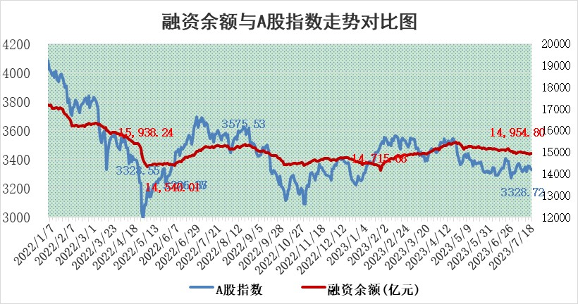

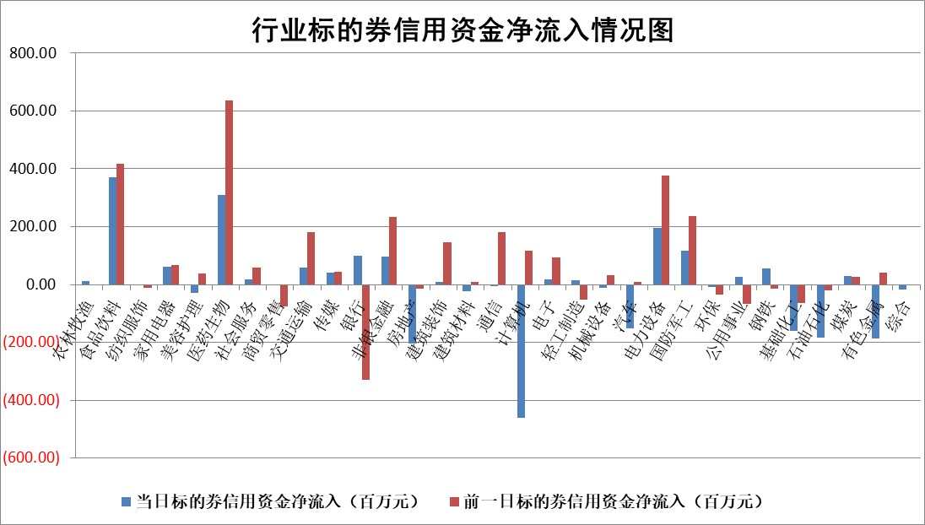

 |  |  |  |  |  |  |  | 2

标的基金代码 | 标的基金简称 | 融资余额/市值(%) | 融资余额增幅(%) | 融资买入额/成交金额(%) | （融资余额净增额-融券余额净增额）/市值(‱) | 融券余额降幅(%) | ABS[（融资余额净增额-融券余额净增额）/市值净增额-1](%)
159902 | 华夏中小板ETF | 0.00 | 0.00 | 0.00 | 0.00 | 0.00 | 100.00
159915 | 易方达创业板ETF | 2.49 | 12.59 | 1534535.40 | 27.95 | 1.62 | 220.03
159919 | 嘉实沪深300ETF | 4.37 | 0.02 | 0.55 | 0.01 | -2.06 | 100.06
159920 | 华夏恒生ETF | 69.97 | -0.08 | 1.57 | -5.89 | 0.53 | 89.00
159922 | 嘉实中证500ETF | 0.63 | 0.62 | 1838.71 | 1.36 | 0.23 | 112.09
159925 | 南方沪深300ETF | 0.04 | 0.00 | 0.00 | 0.00 | 0.00 | 100.00
159928 | 消费ETF | 0.84 | 0.29 | 8.13 | 4.39 | 27.42 | 105.13
159934 | 易方达黄金ETF | 349.62 | -0.02 | 14.03 | -5.43 | 0.00 | 113.96
159939 | 全指信息技术ETF | 0.53 | -8.94 | 130.29 | -0.51 | 37.18 | 99.38
159940 | 全指金融地产ETF | 0.11 | -0.03 | 0.00 | 0.00 | 0.00 | 99.98
159995 | 半导体芯片ETF | 2.14 | 0.13 | 82.92 | 0.62 | 1.71 | 106.58
159997 | 天弘中证电子ETF | 1.40 | -0.97 | 1.60 | -1.37 | 0.00 | 100.00
159998 | 天弘中证计算机主题ETF | 1.38 | 0.35 | 0.18 | -10.35 | -18.16 | 93.76
510050 | 华夏上证50ETF | 9.73 | 0.07 | 111.35 | 1.31 | 4.44 | 107.29
510180 | 华安上证180ETF | 0.49 | 0.05 | 0.79 | 0.03 | 1.32 | 100.12
510880 | 华泰柏瑞红利ETF | 0.33 | -1.63 | 0.35 | -0.34 | 7.95 | 99.32
510900 | 易方达恒生H股ETF | 95.54 | 0.13 | 10.03 | 12.39 | 0.00 | 124.81
511010 | 5年期国债ETF | 13.16 | 5.13 | 1.43 | 64.20 | 0.00 | 932.87
511380 | 可转债及可交换债券ETF | 7.08 | -4.45 | 4.71 | -33.00 | 0.00 | 129.11
512000 | 全指证券ETF | 6.37 | -0.07 | 25.94 | -0.60 | -0.42 | 122.55
512010 | 沪深300医药卫生ETF | 4.34 | 4.97 | 128.47 | 19.80 | -5.67 | 79.86
512070 | 沪深300非银ETF | 1.83 | 0.28 | 353.01 | 0.57 | 0.56 | 101.82
512400 | 南方中证申万有色金属ETF | 1.47 | -3.56 | 0.25 | -6.15 | -5.70 | 128.35
512580 | 广发中证环保产业ETF | 0.96 | -0.66 | 0.19 | -0.61 | 0.41 | 98.52
512660 | 国泰中证军工ETF | 2.39 | 0.89 | 10.31 | 3.26 | 2.93 | 88.71
512800 | 华宝中证银行ETF | 14.29 | -0.28 | 2.09 | -2.33 | 8.73 | 96.98
512980 | 广发中证传媒ETF | 0.73 | 1.89 | 1423.46 | 0.70 | -4.90 | 100.38
515030 | 华夏中证新能源汽车ETF | 2.29 | 1.32 | 18.98 | 3.59 | 1.21 | 120.82
515050 | 华夏中证5G通信主题ETF | 0.94 | 0.90 | 11.32 | 1.80 | 5.72 | 101.13
515070 | 华夏中证人工智能ETF | 1.96 | 3.78 | 4.73 | 7.13 | 0.00 | 109.27
标的股票比较指标 |  | 融资余额/流通A股市值(%) | 融资余额增幅(%) | 融资买入额/成交金额(%) | （融资余额净增额-融券余额净增额）/流通A股市值(‱) | 融券余额降幅(%) | ABS[（融资余额净增额-融券余额净增额）/流通A股市值净增额-1](%)
前十名标的个股 |  | 仁东控股 | 凯旺科技 | 辽宁成大 | 同益中 | 楚天高速 | 汇创达
 |  | 莱茵生物 | 江铃汽车 | 民生银行 | 凯旺科技 | 优宁维 | 卡倍亿
 |  | 数码视讯 | 远信工业 | 淮河能源 | 恒光股份 | 天益医疗 | 国博电子
 |  | 大立科技 | 集友股份 | 浙江东方 | 远信工业 | 宁波建工 | 研奥股份
 |  | 全柴动力 | 三维天地 | 申联生物 | 骏成科技 | 惠博普 | 秦川机床
 |  | 海兰信 | 建工修复 | 福建水泥 | 联动科技 | 宝莫股份 | 富士莱
 |  | 晨鸣纸业 | 联动科技 | 联测科技 | 建工修复 | 普蕊斯 | 隆达股份
 |  | 万得凯 | 顺钠股份 | 海目星 | 蕾奥规划 | 岳阳兴长 | 皓元医药
 |  | 司尔特 | 新点软件 | 财通证券 | 三维天地 | 汉仪股份 | 景嘉微
 |  | 首药控股 | 欧派家居 | 诺泰生物 | 荣信文化 | 万顺新材 | 锋尚文化
后十名标的个股 |  | 天沃科技 | 唯捷创芯 | 天沃科技 | 创益通 | 军信股份 | 山西证券
 |  | 金圆股份 | 华依科技 | 金圆股份 | 一博科技 | 凤凰光学 | 联测科技
 |  | 哈工智能 | 天禄科技 | 哈工智能 | 宏创控股 | 中核科技 | 浙江世宝
 |  | 正邦科技 | 创益通 | 正邦科技 | 兆龙互连 | 飞龙股份 | 东方锆业
 |  | 美好置业 | 伊戈尔 | 美好置业 | 天禄科技 | 捷强装备 | 科华数据
 |  | 宋都股份 | 聚胶股份 | 宋都股份 | 唯捷创芯 | 宏创控股 | 阿拉丁
 |  | 中天金融 | 兆龙互连 | 中天金融 | 商络电子 | 通化金马 | 蓝焰控股 | ;
 |  | 华铁股份 | 飞科电器 | 华铁股份 | 欧比特 | 东土科技 | 昊海生科
 |  | 阳光城 | 商络电子 | 阳光城 | 桐昆股份 | 金达莱 | 成大生物
 |  | 紫鑫药业 | 浙江世宝 | 紫鑫药业 | 联特科技 | 新北洋 | 昱能科技
说明：1.以上普通交易数据和信用交易数据皆以交易日收盘后数据为基准；2.上述标的证券总数据只计算标的证券市场总数据，不包括从标的证券中调出去标的证券数据，所以与交易所公布的总值略有不同； 3.上述行业采用申万一级行业分类；4.以上标的基金和标的个股中比较的6个指标值中：前5个（从左至右）为正向指标，值越大排名越靠前；第6个为逆向指标，值越小，排名越靠前；5.第6个指标中ABS[]表示求绝对值，其主要用于考量信用资金相对净流入对股价相对净变化的贡献程度；6.数据来源：wind，交易所。

 | 证券代码 | 新增融资余额 | 融资买入额 | 融资买入增幅前10
远大智能 | 002689 | 28175353 | 42268582 | 199%
亚太股份 | 002284 | 21555247 | 34242865 | 82%
赛诺医疗 | 688108 | 72122899 | 101076547 | 78%
湖南发展 | 000722 | 66023557 | 137112987 | 75%
柘中股份 | 002346 | 14584119 | 36845980 | 58%
国城矿业 | 000688 | 24683149 | 48240585 | 54%
兆新股份 | 002256 | 1985058 | 4066269 | 52%
凯美特气 | 002549 | 33806472 | 61340055 | 52%
华昌达 | 300278 | 13474542 | 19303225 | 48%
新华联 | 000620 | 27311937 | 39201759 | 43%

 | 证券代码 | 新增融资余额 | 融资买入额 | 融资买入增幅前10
兔宝宝 | 002043 | 73310337 | 89923983 | 334%
捷昌驱动 | 603583 | 26026415 | 31686727 | 262%
湘财股份 | 600095 | 94196837 | 132280449 | 252%
中谷物流 | 603565 | 49103883 | 60098371 | 234%
中青宝 | 300052 | 24215352 | 31377809 | 98%
顾家家居 | 603816 | 138518545 | 188424210 | 78%
喜临门 | 603008 | 31503289 | 48351944 | 77%
财信发展 | 000838 | 10831830 | 17666790 | 74%
苏州银行 | 002966 | 10578096 | 19143736 | 72%
金诚信 | 603979 | 23858538 | 36098133 | 60%

